Sheet1
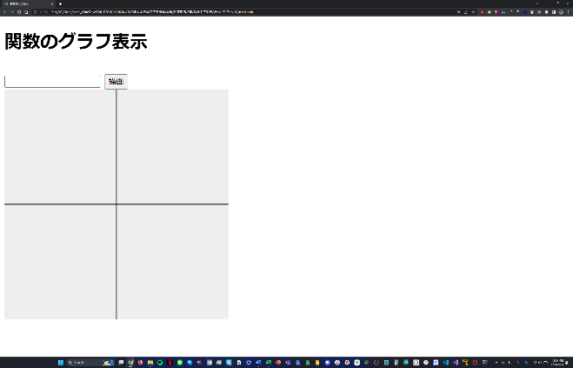
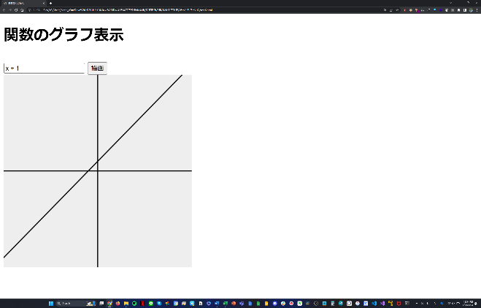
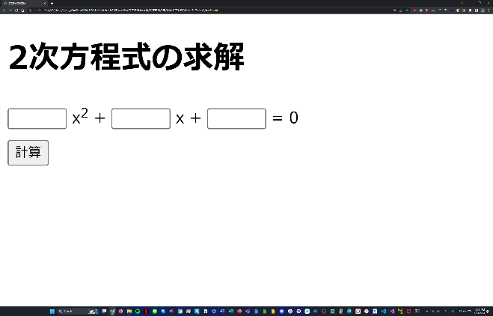
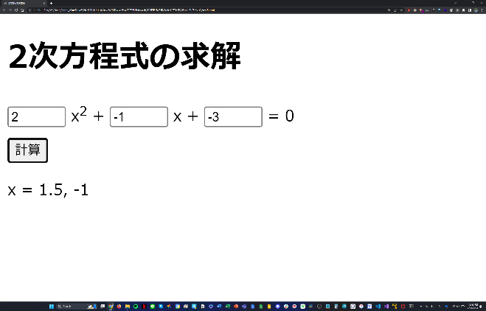

▲図1 実行前の状態 | ▲図2 異なる2つの解を持つ式の実行結果 | ▲図5 実行前の状態 | ▲図6 y = x + 1 の実行結果

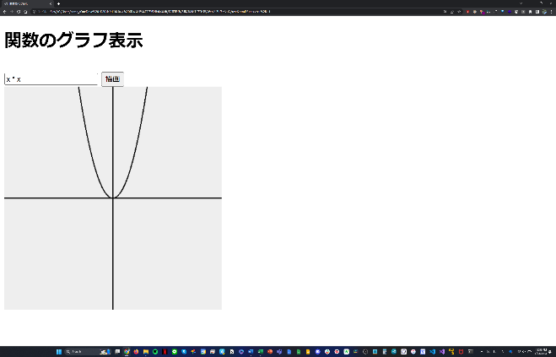
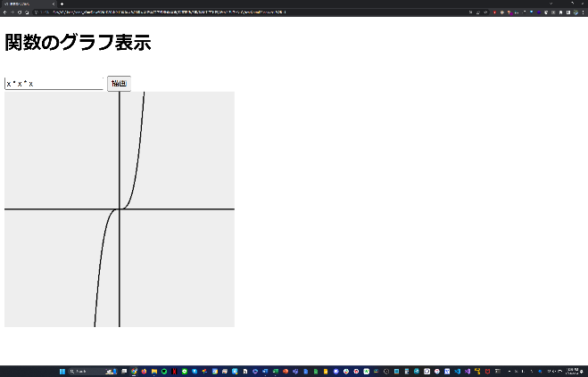

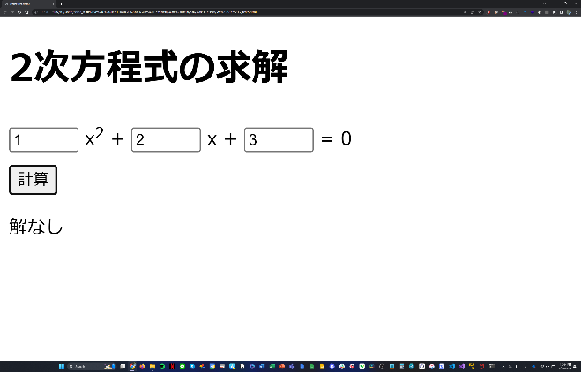

▲図3 重解を持つ式の実行結果 | ▲図4 解を持たない式の実行結果 | ▲図7 y = x2 の実行結果 | ▲図8 y = x3 の実行結果

